Template
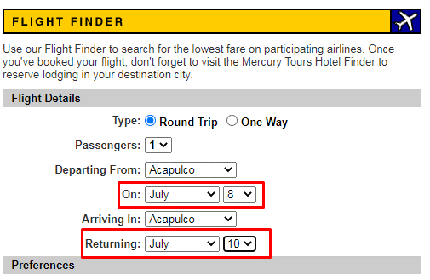
Id | Tipo | Nombre | Objetivo | Precondiciones | Datos de entrada | Nro | Paso | Resultado esperado | Resultado obtenido | Prioridad | Evidencia | Estado del CP
Vuelos-001 | Positivo | Elección DÍA para fecha de vuelo | Validar funcionalidad de elección de Día para fecha de vuelo |  |  | 1 | Ingresar a la URL https://demo.guru99.com/test/newtours/reservation.php | Permitir la elección del día deseado. | Permite la elección del día deseado | Alta |  | Paso
 |  |  |  | Tener conexión a internet | Elección en la solapa ida: 1, 8, 15, 20, 30 | 2 | Clickear en las solapas para elección de fecha en Ida y Vuelta.
 |  |  |  | Estar logueado | Elección en la solapa vuelta: 5, 10, 19, 23, 31 | 3 | Clickear en los números elegidos por separado

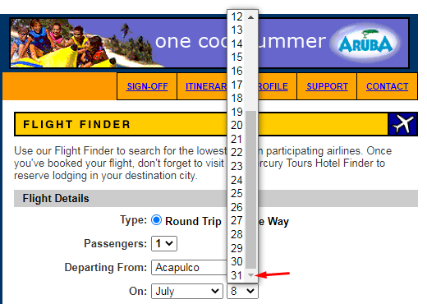
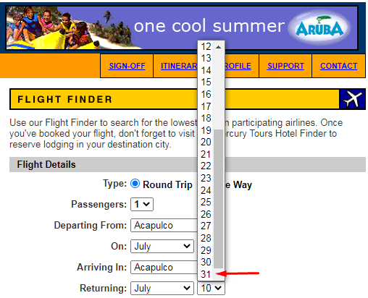
Vuelos-002 | Negativo | Elección DÍA inválido para fecha de vuelo | Validar funcionalidad de elección de Día inválido para fecha de vuelo |  |  | 1 | Ingresar a la URL https://demo.guru99.com/test/newtours/reservation.php | No mostrar la opción del día 32 | No se muestra la opción del día 32 | Alta |  | Paso
 |  |  |  | Tener conexión a internet | Elección en la solapa ida: 32 | 2 | Clickear en las solapas para elección de fecha en Ida y Vuelta.
 |  |  |  | Estar logueado | Elección en la solapa vuelta: 32 | 3 | Observar si da la opción de día "32"

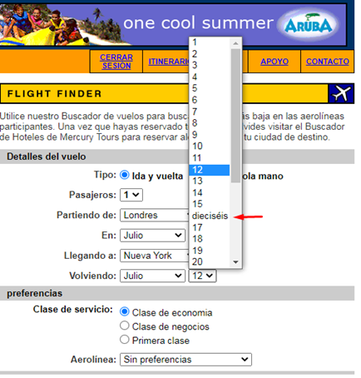
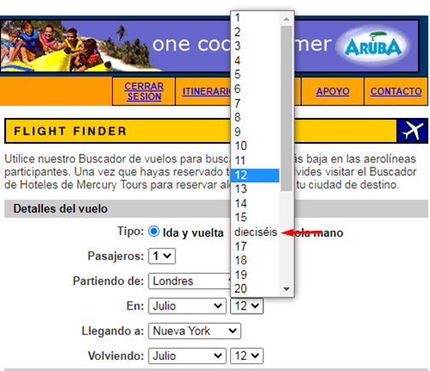
Vuelos-003 | Positivo | Caracteres numéricos en la elección de Día de vuelo | Validar que las fechas estén escritas con caracteres numéricos |  |  | 1 | Ingresar a la URL https://demo.guru99.com/test/newtours/reservation.php | Mostrar sólo caracteres numéricos | Número 16 escrito con caracteres alfabéticos | Alta |  | Fallo
 |  |  |  | Tener conexión a internet | No tiene | 2 | Clickear en las solapas para elección de fecha en Ida y Vuelta.
 |  |  |  | Estar logueado |  | 3 | Observar los datos desplegados

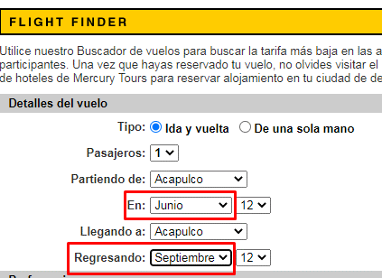
Vuelos-004 | Positivo | Elección MES para fecha de vuelo | Validar funcionalidad de elección de Mes para fecha de vuelo |  | Elección en la solapa de Ida: Febrero, Septiembre , Diciembre | 1 | Ingresar a la URL https://demo.guru99.com/test/newtours/reservation.php | Permitir la elección del mes deseado. | Permite la elección del mes deseado | Alta |  | Paso
 |  |  |  | Tener conexión a internet |  | 2 | Clickear en las solapas para elección de mes en Ida y Vuelta.
 |  |  |  | Estar logueado | Elección solapa de vuelta: Enero, Junio, Noviembre | 3 | Clickear en los meses elegidos por separado

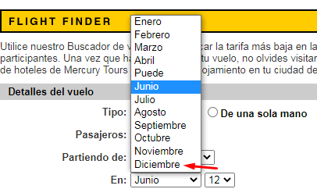
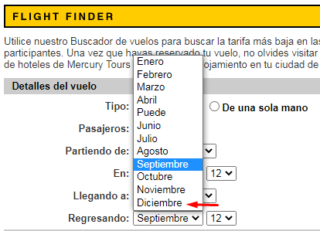
Vuelos-005 | Negativo | Elección MES inválido para fecha de vuelo | Validar funcionalidad de elección de Mes inválido para fecha de vuelo |  | Elección en la solapa de Ida: Mes 13 | 1 | Ingresar a la URL https://demo.guru99.com/test/newtours/reservation.php | No mostrar la opción del mes 13 | No se muestra la opción del mes 13 | Alta |  | Paso
 |  |  |  | Tener conexión a internet |  | 2 | Clickear en las solapas para elección de mes en Ida y Vuelta.
 |  |  |  | Estar logueado | Elección solapa de vuelta: Mes 13 | 3 | Observar que el mes 13 no sea opción

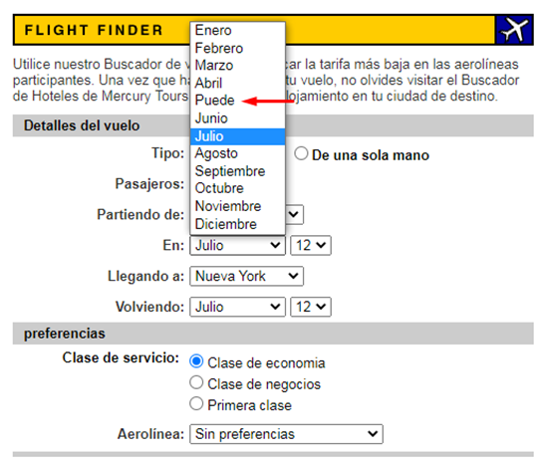
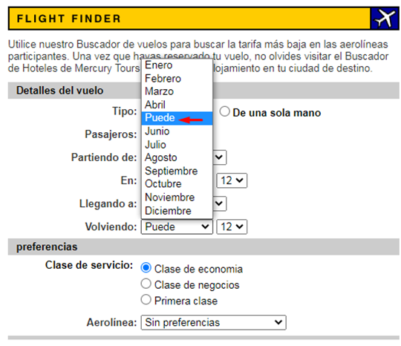
Vuelos-006 | Positivo | Correcto nombre de meses | Validar que los meses estén escritos correctamente |  |  | 1 | Ingresar a la URL https://demo.guru99.com/test/newtours/reservation.php | Correcto nombre de los meses | Mes Mayo reemplaza por palabra "Puede" | Alta |  | Fallo
 |  |  |  | Tener conexión a internet | No tiene | 2 | Clickear en las solapas para elección de mes en Ida y Vuelta.
 |  |  |  | Estar logueado |  | 3 | Observar los datos desplegados

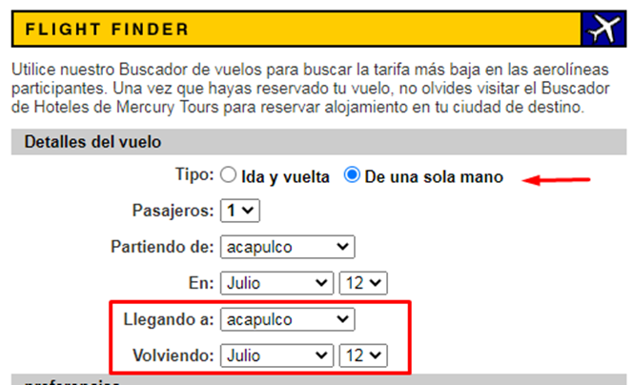
Vuelos-007 | Positivo | Detalle de vuelo - Ejecución opción "De una sola mano" | Validar funcionalidad opción "De una sola mano" |  |  | 1 | Ingresar a la URL https://demo.guru99.com/test/newtours/reservation.php | Inhabilitar los campos para opciones de regreso | Siguen habilitados los campos de opciones de regreso | Media |  | Fallo
 |  |  |  | Estar logueado | No tiene | 2 | Clickear la opción "De una sola mano"

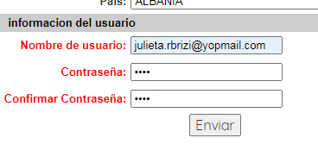
Registro-001 | Positivo | Registro de usuario con email válido | Validar la funcionalidad de Registro de Usuario |  | email:julieta.rbrizi@yopmail.com Contraseña: 1234 | 1 | Ingresar a la URL https://demo.guru99.com/test/newtours/register.php | Registro de usuario exitoso | Se registró usuario exitosamente | Alta |  | Paso
 |  |  |  | No estar registrado anteriormente |  | 2 | Ingresar en el input de Información de Usuario correo válido y contraseña.
 |  |  |  | Tener un email válido |  | 3 | Clickear botón "Enviar".

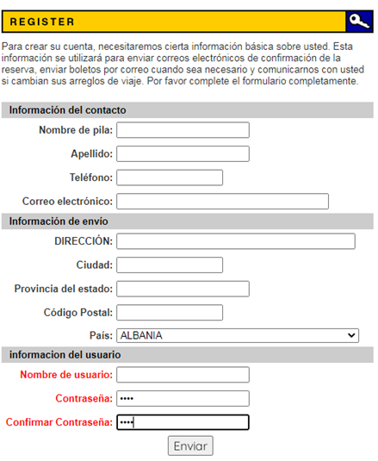
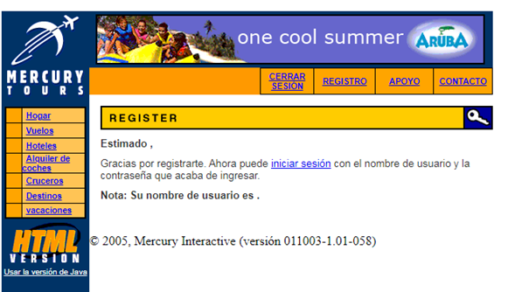
 |  |  |  |  |  |  |  |  |  |  | 
Registro-002 | Negativo | Registro de usuario con email inválido | Validar la funcionalidad de Registro de Usuario con datos inválidos | No estar registrado anteriormente | email: dejar el espacio vacío Contraseña:1234 | 1 | Ingresar a la URL https://demo.guru99.com/test/newtours/register.php | Visualizar alerta indicando que la información ingresada es inválida |  | Alta |  | Fallo
 |  |  |  | Tener un mail inválido |  | 2 | Dejar vacío el espacio del input de Información de Usuario |  | Se registró usuario exitosamente
 |  |  |  |  |  | 3 | Colocar contraseña:1234
 |  |  |  |  |  | 4 | Clickear botón "Enviar"

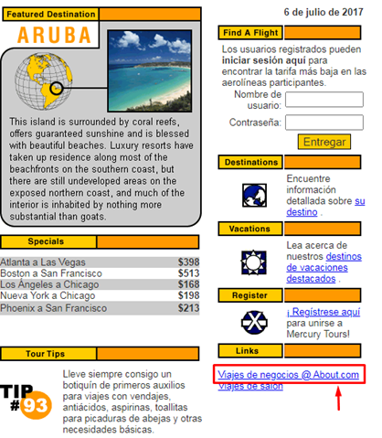
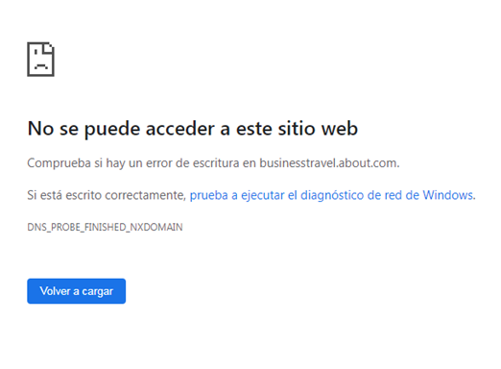
Link-001 | Positivo | Ejecución Link "Viaje de Negocios" | Validar la funcionalidad de Link "Viaje de Negocios" |  |  | 1 | Ingresar a la URL https://demo.guru99.com/test/newtours/index.php | Visualizar el sitio web donde redirecciona el Link | Error al acceder al sitio web | Alta |  | Fallo
 |  |  |  | Tener conexión a internet | No tiene | 2 | Hacer click en el Link Viaje_de_Negocios@About.com

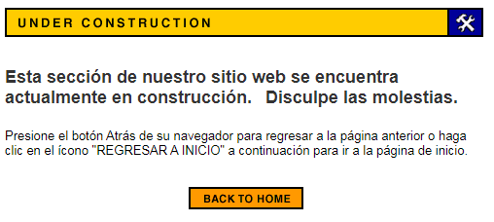
Boton-001 | Positivo | Ejecución Botón "Contacto" | Validar funcionalidad botón "CONTACTO" |  |  | 1 | Ingresar a la URL https://demo.guru99.com/test/newtours/index.php | Visualizar la información de contacto del sitio web | Se visualiza cartel de "Sitio en construcción" | Media |  | Paso
 |  |  |  | Tener conexión a internet | No tiene | 2 | Hacer click en el botón "CONTACTO"

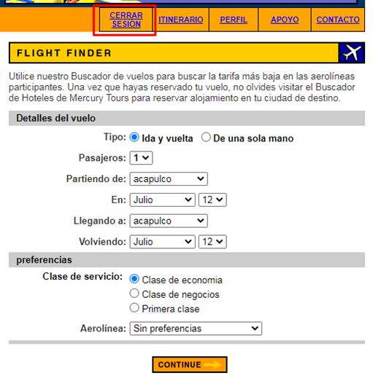
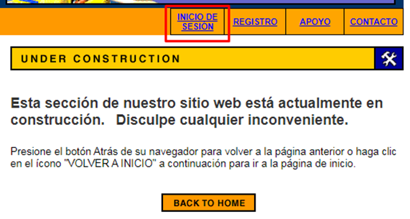
Boton-002 | Positivo | Funcionalidades afectadas ejecutando Botón "Contacto" | Validar que la ejecución del botón "CONTACTO" no afecte otras funcionalidades |  |  | 1 | Ingresar a la URL https://demo.guru99.com/test/newtours/index.php | No afecta ninguna funcionalidad | Desloguea al usuario | Media |  | Fallo
 |  |  |  | Tener conexión a internet | No tiene | 2 | Hacer click en el botón "CONTACTO"

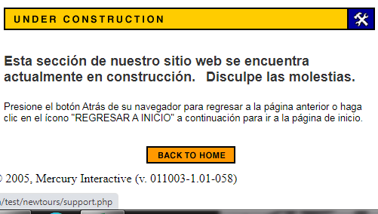
Boton-003 | Positivo | Ejecución Botón "Apoyo" | Validar funcionalidad botón "APOYO" |  |  | 1 | Ingresar a la URL https://demo.guru99.com/test/newtours/index.php | Visualizar la información de ayuda o preguntas frecuentes | Se visualiza cartel de "Sitio en construcción" | Media |  | Paso
 |  |  |  | Tener conexión a internet | No tiene | 2 | Hacer click en el botón "APOYO"

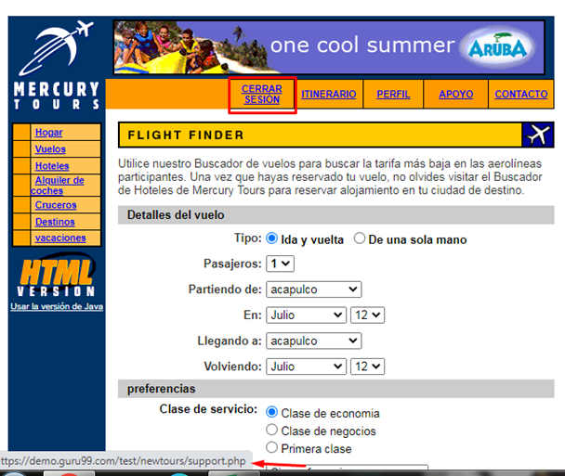
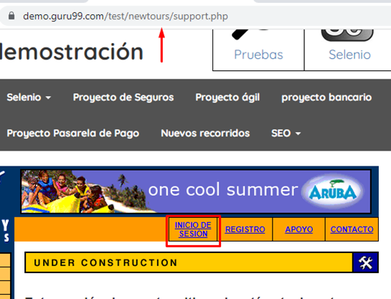
Boton-004 | Positivo | Funcionalidades afectadas ejecutando Botón "Apoyo" | Validar que la ejecucón botón "APOYO" no afecte otras funcionalidades |  |  | 1 | Ingresar a la URL https://demo.guru99.com/test/newtours/index.php | No afecta ninguna funcionalidad | Desloguea al usuario | Media |  | Fallo
 |  |  |  | Tener conexión a internet | No tiene | 2 | Hacer click en el botón "APOYO"

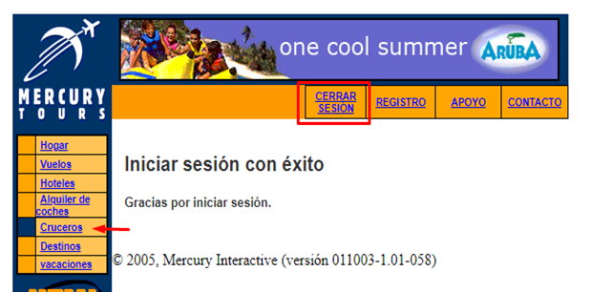
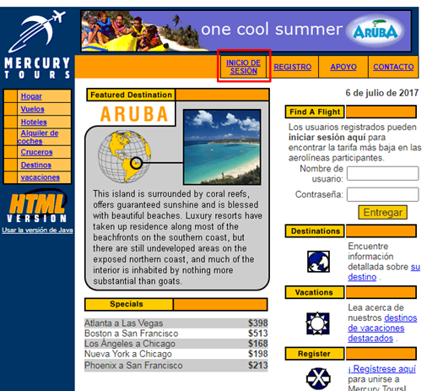
Boton-005 | Positivo | Ejecución botón "Cruceros" | Validar funcionalidad botón "Cruceros" |  |  | 1 | Ingresar a la URL https://demo.guru99.com/test/newtours/index.php | Visualizar las diferentes ofertas para Cruceros | Se visualiza la página de inicio de la Web | Alta |  | Fallo
 |  |  |  | Tener conexión a internet | No tiene | 2 | Clickear en botón "Cruceros"

Boton-006 | Positivo | Funcionalidades afectadas ejecutando botón "Cruceros" | Validar que la ejecución del botón "Cruceros" no afecte otras funcionalidades |  |  | 1 | Ingresar a la URL https://demo.guru99.com/test/newtours/index.php | No afecta ninguna funcionalidad | Desloguea al usuario | Alta |  | Fallo
 |  |  |  | Tener conexión a internet | No tiene | 2 | Clickear en botón "Cruceros"

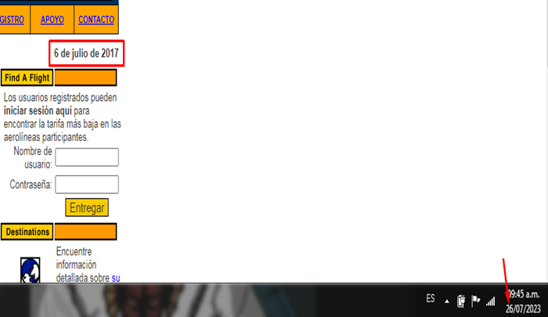
Fecha-001 | Positivo | Chequeo fecha actual en página de inicio | Validar fecha correcta en página de inicio |  |  | 1 | Ingresar a la URL https://demo.guru99.com/test/newtours/index.php | Visualizar fecha actual | Se visualiza fecha errónea | Media |  | Fallo
 |  |  |  | Tener conexión a internet | No tiene | 2 | Observar la fecha

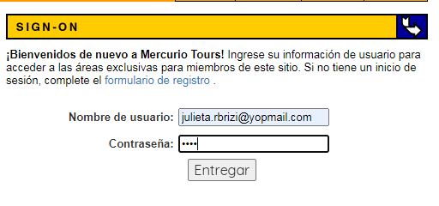
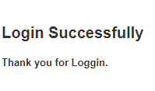
Login-001 | Positivo | Login con datos válidos | Validar funcionalidad de Inicio de sesión con datos válidos |  |  | 1 | Ingresar a la URL https://demo.guru99.com/test/newtours/login.php | Iniciar sesión con éxito | Se inicia sesión con éxito | Alta |  | Paso
 |  |  |  | Tener conexión a internet | Nombre de usuario: julieta.rbrizi@yopmail.com | 2 | Ingresar julieta.rbrizi@yopmail.com en el campo de "nombre de usuario"
 |  |  |  | Tener un usuario y contraseña válido registrado | Contraseña: 1234 | 3 | Ingresar 1234 en el campo de Contraseña
 |  |  |  |  |  | 4 | Dar click en botón entregar

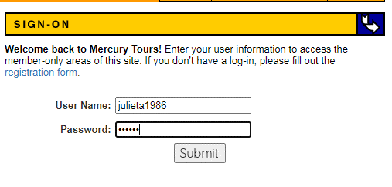
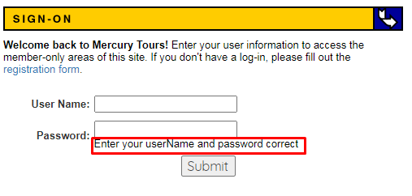
Login-002 | Negativo | Login con datos inválidos | Validar funcionalidad de Inicio de sesión con datos inválidos |  |  | 1 | Ingresar a la URL https://demo.guru99.com/test/newtours/login.php | No permitir iniciar sesión | No permite iniciar sesión | Alta |  | Paso
 |  |  |  | Tener conexión a internet | Nombre de usuario no registrado: julieta1986 | 2 | Ingresar julieta1986 en el campo "nombre de usuario"
 |  |  |  |  |  | 3 | Ingresar 123456 en el campo de Contraseña
 |  |  |  | Tener un usuario no registrado | Contraseña: 123456 | 4 | Dar click en botón entregar

